상품제안서
[프롬네이쳐] 친환경 인피니티 컵 3P 세트 400ml | 상품코드: F24974

 |  |  |  |  |  |  | 02-412-0044 | www.easy1.co.kr
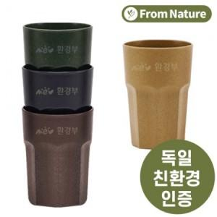

【상세/제작정보】 | ※ 쇼핑백 추가시 별도문의 부탁드립니다.

【인쇄/포장옵션】 | 레이저, 스티커 / 포장지포장

【공급단가】 | 수량 | 100~ | 300~ | 500~ | 1,000~ | 3,000~
*VAT별도 | 단가 | 5,400원 | 5,200원 | 5,000원 | 4,800원 | 4,680원

【상품 URL】 | https://dev.easy1.co.kr:443/src/goods_detail.php?gdno=24974

